Инфо
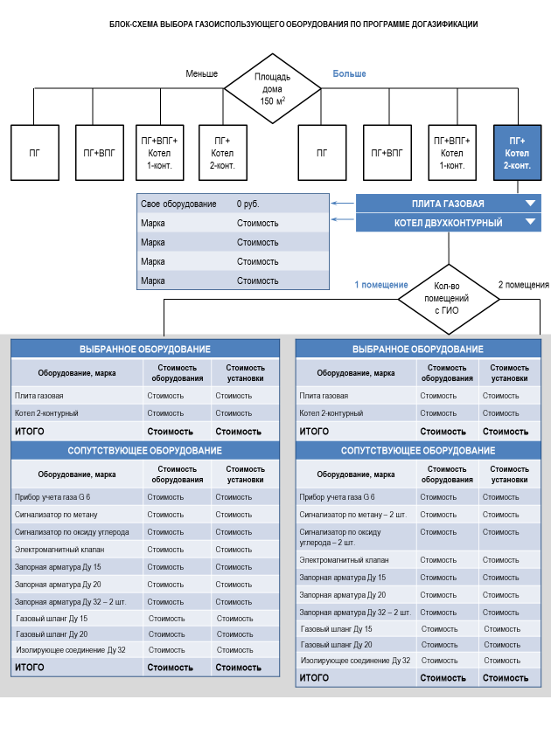
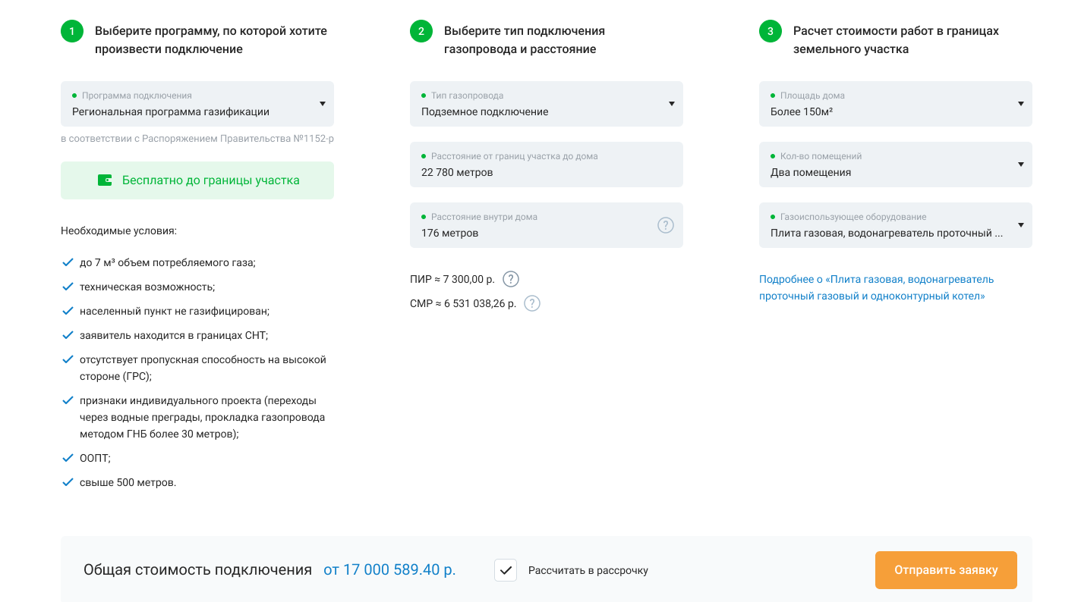

Файл для загрузки для калькулятора газификации на сайте connectgas.ru
Информация для заполнения
1 | Общие значения для калькулятора
2 | Марка (не более 5-ти вариантов) и стоимость газопотребляющего оборудования в разных ценовых категориях по всем вариантам калькулятора
3 | Стоимость сопутствующего оборудования (список оборудования не подлежит изменению). Стоимость указывается ВКЛЮЧАЯ НДС
 | Необходимо заполнить все листы (Листы ВарХ, ВарХ(Х))
 | Номера листов соответсвуют номеру в блок-схеме
 | Вопросы по заполнению здесь: | https://join.skype.com/N4FdI4frlF0d
 | Все цены указываются с учетом НДС
 | При необходимости можно изменять стоимость работ и оборудования для каждого варианта удалив формулу.
Блок схемы для калькулятора

Номер | 1
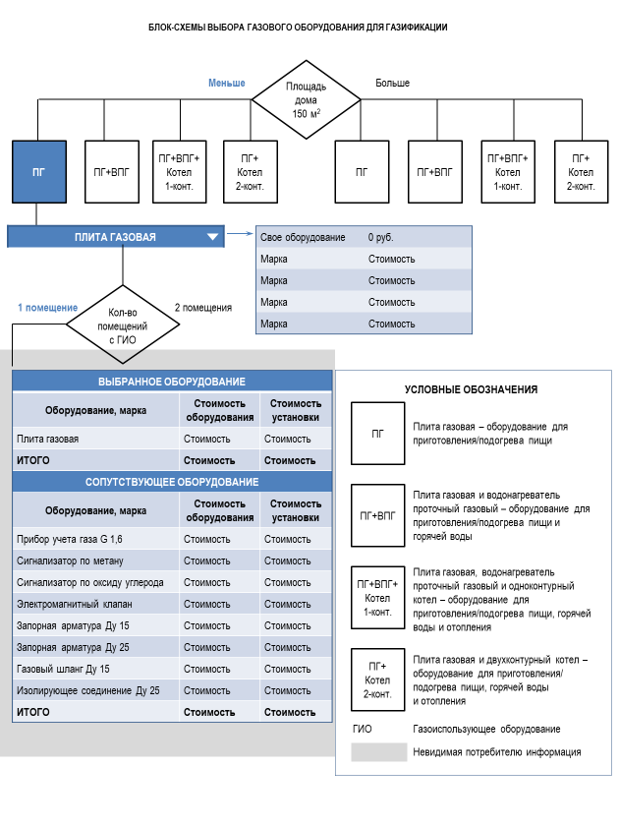

Номер 2
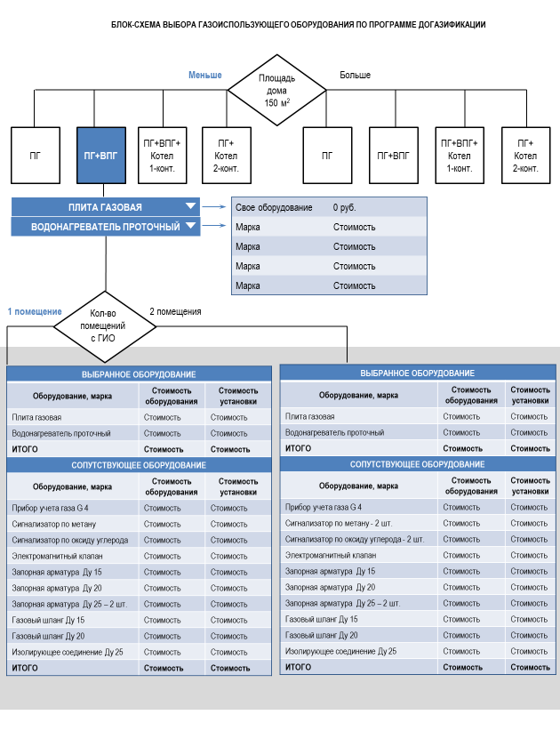

Номер 3
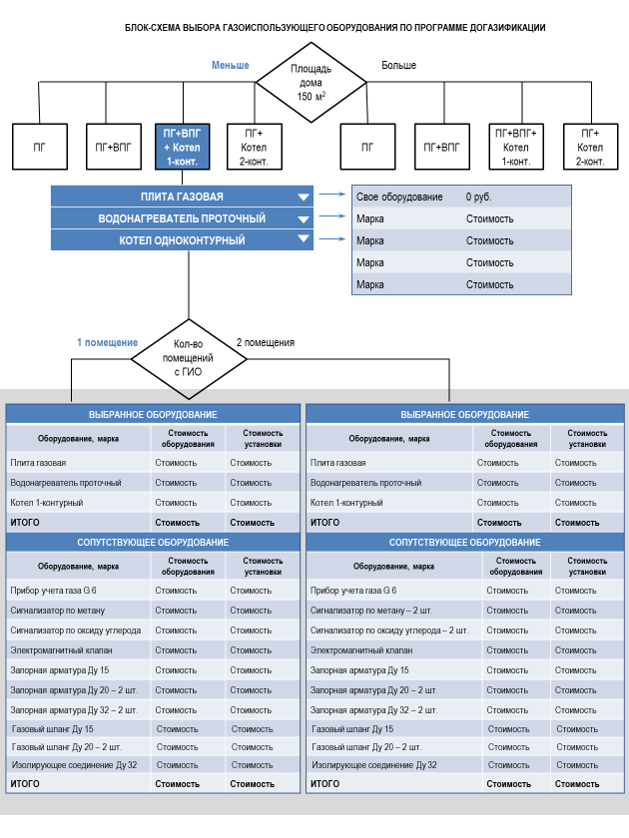

Номер 4
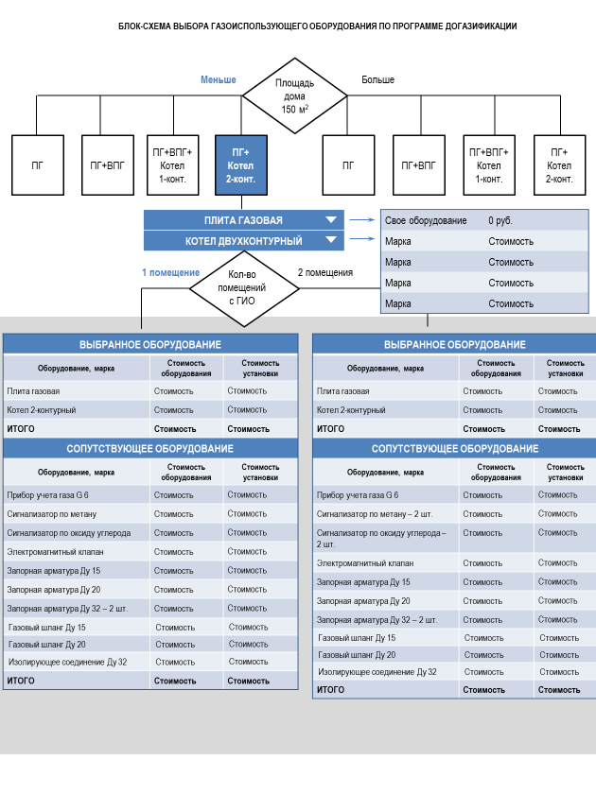

Номер 5
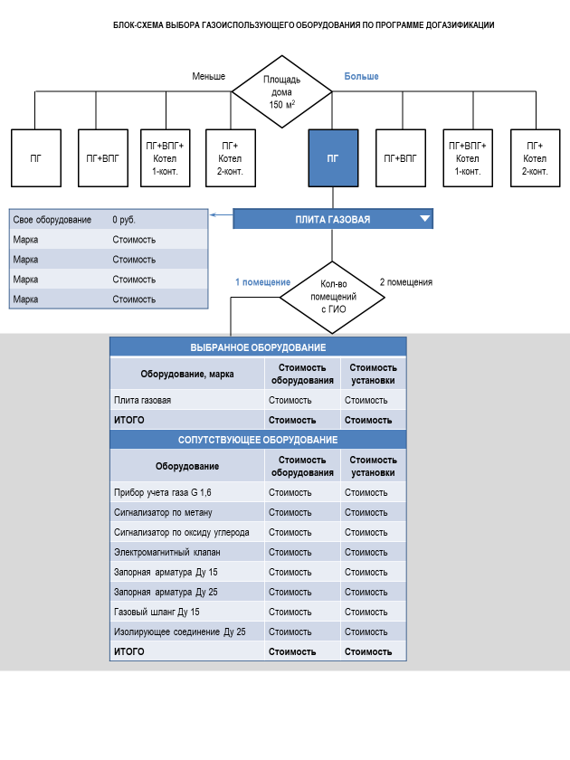

Номер 6
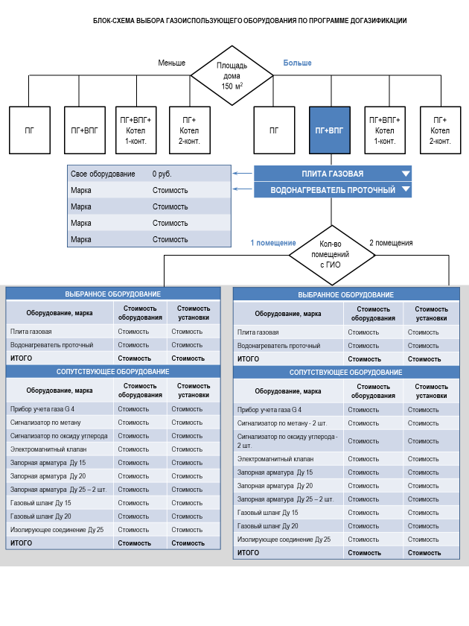

Номер 7

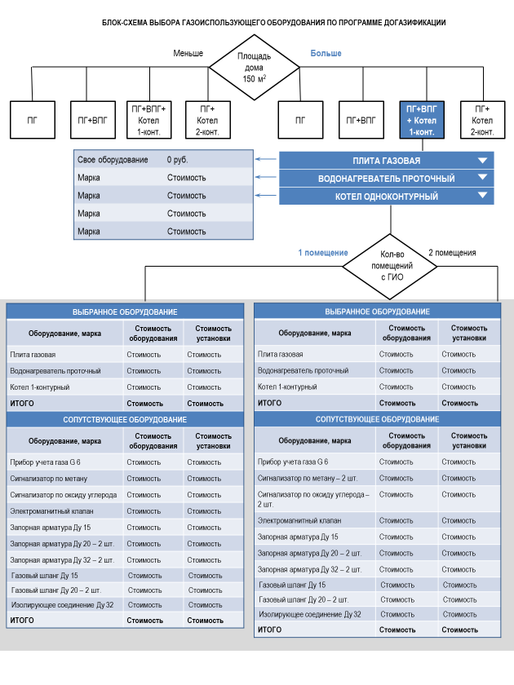

Номер 8

